E-R 図
エンティティ一覧・E-R図

エンティティ一覧
No. | エンティティ名 | 定義 | 定義にはテーブルに保存される情報の内容を書く
1 | Users | Userのプロフィール情報 | 例
2 | DirectMessage | ダイレクトメッセージの詳細
3 | GlobalChat | グローバルチャットの詳細
4 | Category | カテゴリの定義
5 | Question | 質問の詳細
6 | Answer | 回答の詳細
7 | Reply | 返信の詳細

E-R図

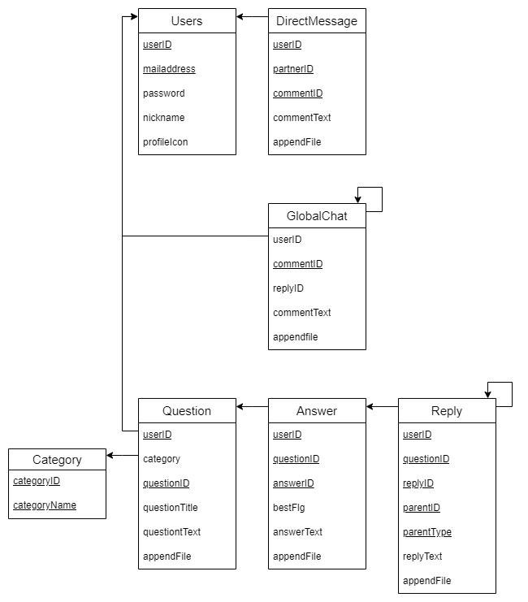

 |  |  | E-R図はツールなどで別に作成したものを貼り付けて良い

